Tabelle1
Aufgabe 4 - Berechnung des Differenzenquotienten

1) Lies dir das Merkblatt "Änderungsraten" genau durch, damit du weißt, welche Formel du für diese Aufgabe benötigst!

2) Lies die benötigten Prozentwerte für die richtige Altersgruppe ab und trage diese in das richtige Feld der Tabelle ein.
Tipp: Im ersten Beispiel von Großbritannien sind die Formeln bereits eingefügt, das heißt, die Absolut-Werte und der Differenzenquotient werden automatisch berechnet wenn du die richtigen Prozentwerte einträgst, im zweiten und dritten Beispiel von Katar und Angola musst du die Prozentwerte und die absolute Bevölkerung selbst eintragen und dann auch selbst die Absolut-Werte und den Differenzenquotienten richtig berechnen!

3) Trage den berechneten Differenzenquotienten unter dem Aufgabenpunkt 4 "Berechnung der absoluten Änderung" für das jeweilige Land, getrennt nach Geschlecht in Moodle ein und überprüfe ob, deine Berechnung stimmt!

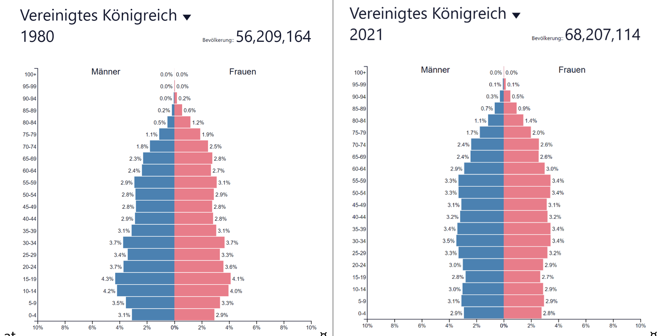
Großbritannien:

1980 | 20-24 Jahre |  |  | Differenzenquotient
 | Prozentwert | Absolutwert | Gesamtbevölkerung absolut (männl.+weibl) |  | absolute Änderung 1980-2021 | Differenzenquotient (für Zeitraum 2021-1980)
männlich |  | - | 56,209,164 | männlich | - | -
weiblich |  | - | - | weiblich | - | -

2021 | 20-24 Jahre
Spalte1 | Prozentwert | Absolutwert | Gesamtbevölkerung absolut (männl.+weibl)
männlich |  | - | 68,207,114
weiblich |  | - | -

Katar
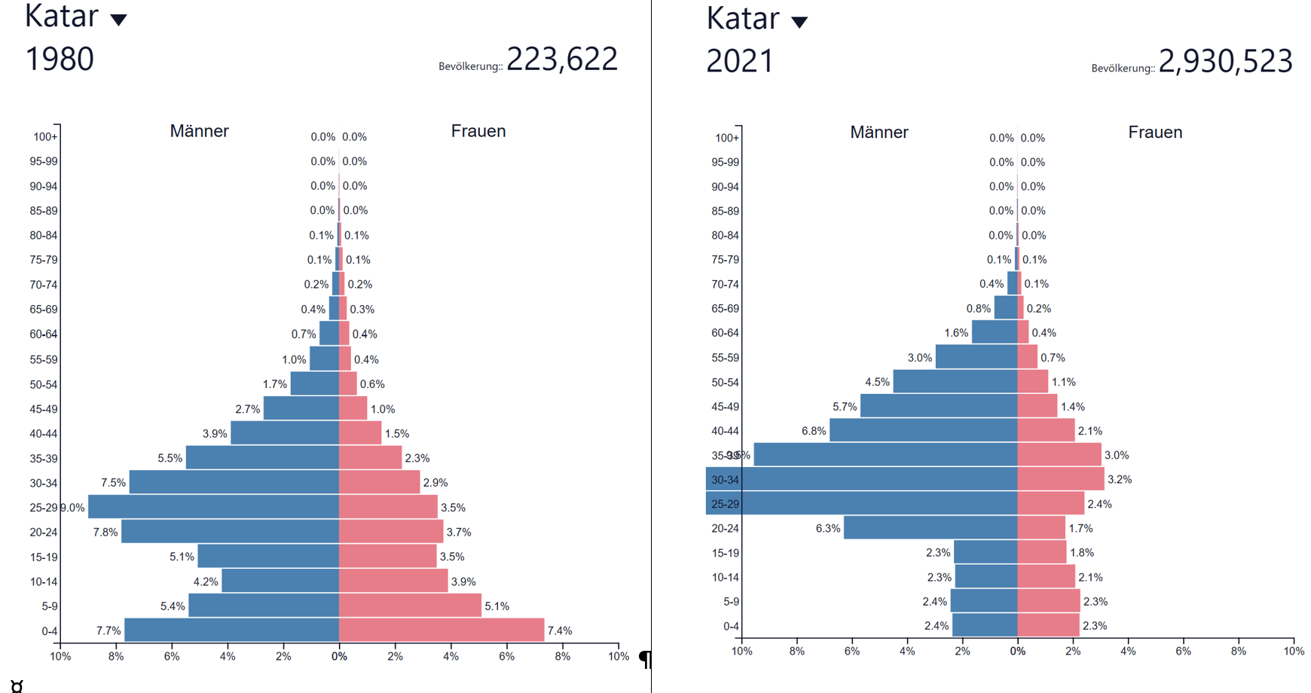
11.5 %
11.5 %

1980 | 30-34 Jahre |  |  | Differenzenquotient
 | Prozentwert | Absolutwert | Gesamtbevölkerung absolut (männl.+weibl) |  | absolute Änderung 1980-2021 | Differenzenquotient (für Zeitraum 2021-1980)
männlich |  |  |  | männlich
weiblich |  |  | - | weiblich

2021 | 30-34 Jahre
 | Prozentwert | Absolutwert | Gesamtbevölkerung absolut (männl.+weibl)
männlich
weiblich |  |  | -

Angola
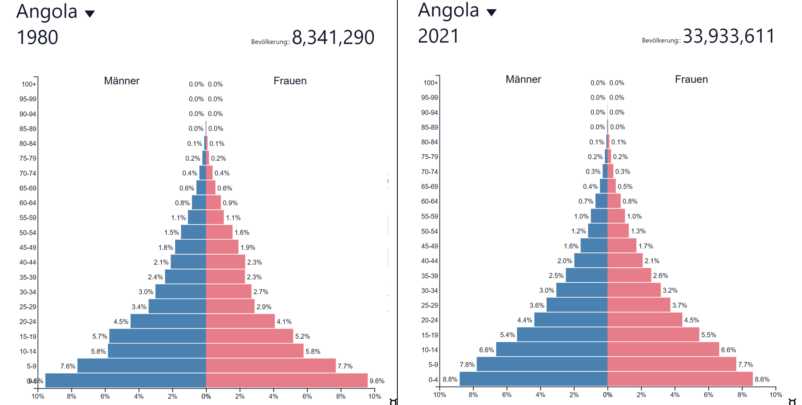

1980 | 50-54 Jahre |  |  | Differenzenquotient
 | Prozentwert | Absolutwert | Gesamtbevölkerung absolut (männl.+weibl) |  | absolute Änderung 1980-2021 | Differenzenquotient (für Zeitraum 2021-1980)
männlich |  |  |  | männlich
weiblich |  |  | - | weiblich

2021 | 50-54 Jahre
 | Prozentwert | Absolutwert | Gesamtbevölkerung absolut (männl.+weibl)
männlich
weiblich |  |  | -

